상품제안서
2024 테일러 메이드 TP5 로고 (12구) | 상품코드: F29744

 |  |  |  |  |  |  | 02-412-0044 | www.easy1.co.kr
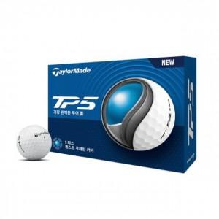

【상세/제작정보】

【인쇄/포장옵션】 | 풀칼라 / 포장지포장

【공급단가】 | 수량 | 50~ | 100~ | 500~ | 1,000~ | 2,000~
*VAT별도 | 단가 | 55,200원 | 54,280원 | 52,900원 | 51,980원 | 50,600원

【상품 URL】 | http://www.easy1.co.kr/src/goods_detail.php?gdno=29744

